Tabela 1
Tabela 1: Podaci o osiguranju za period od 1. januara do 30. aprila 2024. godine
Table 1: Insurance data for the period 1st of January - 30th of April 2024.

Šifra Code | Vrste osiguranja/ Class of Insurance | Osiguranja/ Policies |  | Štete/ Claims
 |  | Broj osiguranja/ Number of Insurance | Bruto fakturisana premija/ Gross written premium GWP (€) | Broj šteta/ Number of Claims | Riješene štete/ Settled Claims
 |  |  |  |  | Broj/ Number | Iznos/ Amount (€)
01 | Osiguranje od nezgode/ Accident insurance | 51,944 | 5,207,896 | 4,078 | 3,332 | 2,242,524
02 | Zdravstveno osiguranje/ Health insurance | 16,071 | 1,990,098 | 17,584 | 15,402 | 1,158,789
03 | Osiguranje motornih vozila/ Motor vehicle Insurance | 21,377 | 3,625,442 | 1,941 | 1,595 | 1,909,449
04 | Osiguranje šinskih vozila/ Railway rolling stock insurance | 2 | 143,657 | 2 | 0 | 0
05 | Osiguranje vazduhoplova/ Aircraft insurance | 12 | 168,332 | 1 | 0 | 0
06 | Osiguranje plovnih objekata/ Vessel insurance | 43 | 119,760 | 3 | 1 | 142
07 | Osiguranje robe u prevozu/ Goods in transit insurance | 112 | 353,756 | 79 | 54 | 10,449
08 | Osiguranje imovine od požara i drugih opasnosti/ Insurance against fire and other threats to property | 39,196 | 1,945,974 | 203 | 126 | 378,389
09 | Ostala osiguranja imovine/ Other damage to property | 31,353 | 6,677,920 | 825 | 614 | 614,137
10 | Osiguranje od odgovornosti za upotrebu motornih vozila/ Motor vehicles liability insurance | 295,303 | 14,576,317 | 7,697 | 5,385 | 7,395,466
11 | Osiguranje od odgovornosti za upotrebu vazduhoplova/ Aircraft liability insurance | 34 | 758,105 | 56 | 51 | 4,828
12 | Osiguranje od odgovornosti za upotrebu plovihih objekata/ Vessel liability insurance | 3,466 | 82,875 | 11 | 6 | 8,760
13 | Osiguranje od opšte odgovornosti za štetu/ General liability insurance | 3,348 | 1,135,500 | 149 | 52 | 51,940
14 | Osiguranje kredita/ Credit insurance | 11,134 | 361,127 | 39 | 22 | 89,141
15 | Osiguranje jemstva/ Suretyship insurance | 308 | 22,871 | 39 | 34 | 27,353
16 | Osiguranje finansijskih gubitaka/ Financial loss insurance | 4,145 | 158,408 | 266 | 258 | 30,972
17 | Osiguranje troškova pravne zaštite/ Legal expense insurance | 1,848 | 2,257 | 1 | 0 | 0
18 | Putno osiguranje/ Travel insurance | 99,293 | 516,271 | 2,209 | 1,794 | 210,289
19 | Druge vrste neživotnih osiguranja/ Other classes of non-life insurance | 28,764 | 55,915 | 2 | 0 | 0
20 | Osiguranje života/ Life insurance | 75,947 | 7,469,521 | 1,086 | 873 | 3,404,825
21 | Rentno osiguranje/ Annuity insurance | 140 | 4,600 | 22 | 13 | 13,815
22 | Dopunsko osiguranje lica uz osiguranje života/ Supplementary insurance in addition to life insurance | 46,501 | 551,996 | 401 | 230 | 276,820
23 | Druge vrste životnih osiguranje/ Other classes of life insurance | 397 | 65,970 | 4 | 3 | 1,956
 | UKUPNO (neživotna osiguranja, vrste 01 - 19) TOTAL (non-life insurance, lines 01 -19) | 607,753 | 37,902,479 | 35,185 | 28,726 | 14,132,628
 | UKUPNO (životna osiguranja, vrste 20 - 23) TOTAL (life insurance 20 - 23) | 122,985 | 8,092,087 | 1,513 | 1,119 | 3,697,416
 | UKUPNO / TOTAL | 730,738 | 45,994,566 | 36,698 | 29,845 | 17,830,043
Izvor/Source: ANO/ISA

Grafik 1: Učešće vrsta osiguranja u ukupnoj BFP
Chart 1: Share of classes of insurance in total GWP

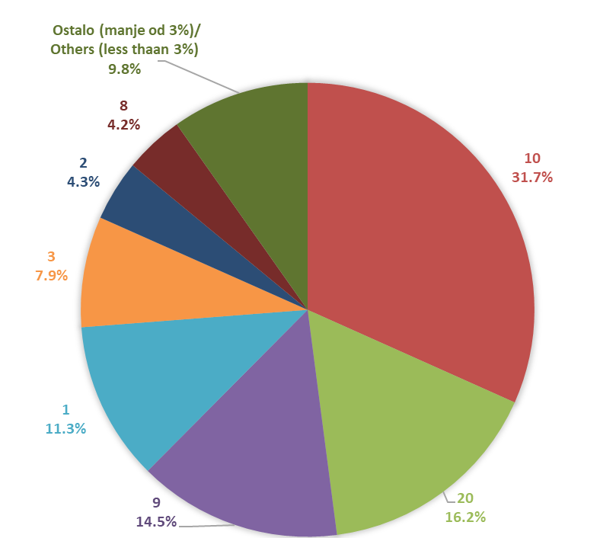

Izvor/Source: ANO/ISA

Sadržaj/Contents

